Sheet1
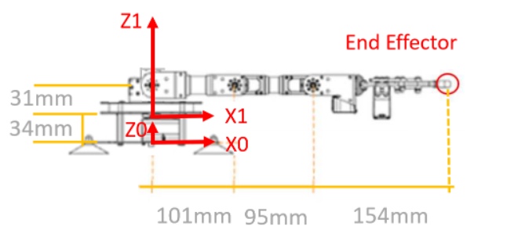
 | Input (Degrees) |  | i | alpha | ai (mm) | di | theta
Theta 1 | 60 |  | 1 | 90 | 0 | 65 | 60
Theta 2 | 60 |  | 2 | 0 | 101 | 0 | 60
Theta 3 | 30 |  | 3 | 0 | 95 | 0 | 30
Theta 4 | 90 |  | 4 | 0 | 154 | 0 | 90

 | H12 |  |  |  |  |  | D12
 | 0.5 | 5.3050484268E-17 | 0.86602540378 | 0 |  |  | 0
 | 0.86602540378 | 3.0628711373E-17 | 0.5 | 0 |  |  | 0
 | 0 | 1 | 6.1257422745E-17 | 65 |  |  | 65
 | 0 | 0 | 0 | 1

 | H23 |  |  |  |  |  | D23 | H12*H23
 | 0.5 | 0.86602540378 | 0 | 50.5 |  |  | 50.5 | 0.25 | 0.43301270189 | 0.86602540378 | 25.25
 | 0.86602540378 | 0.5 | 0 | 87.468565782 |  |  | 87.468565782 | 0.43301270189 | 0.75 | 0.5 | 43.734282891
 | 0 | 0 | 1 | 0 |  |  | 0 | 0.86602540378 | 0.5 | 6.1257422745E-17 | 152.46856578
 | 0 | 0 | 0 | 1 |  |  |  | 0 | 0 | 0 | 1

 |  |  |  |  |  |  |  | (H12 * 23) * H34
 | H34 |  |  |  |  |  | D34 | 0.43301270189 | 0.5 | 0.86602540378 | 66.38620668
 | 0.86602540378 | 0.5 | 0 | 82.27241336 |  |  | 82.27241336 | 0.75 | 0.86602540378 | 0.5 | 114.98428289
 | 0.5 | 0.86602540378 | 0 | 47.5 |  |  | 47.5 | 1 | 0.86602540378 | 6.1257422745E-17 | 247.46856578
 | 0 | 0 | 1 | 0 |  |  | 0 | 0 | 0 | 0 | 1
 | 0 | 0 | 0 | 1

 | H45 |  |  |  |  |  |  | ((H12 *23) * H34) * H45
 | 6.1257422745E-17 | 1 | 0 | 9.4336431028E-15 |  |  | D45 | 0.5 | 0.43301270189 | 0.86602540378 | 143.38620668 | D15
 | 1 | 6.1257422745E-17 | 0 | 154 |  |  | 9.4336431028E-15 | 0.86602540378 | 0.75 | 0.5 | 248.35219507 | 143.38620668
 | 0 | 0 | 1 | 0 |  |  | 154 | 0.86602540378 | 1 | 6.1257422745E-17 | 380.83647797 | 248.35219507
 | 0 | 0 | 0 | 1 |  |  | 0 | 0 | 0 | 0 | 1 | 380.83647797

